Sheet1
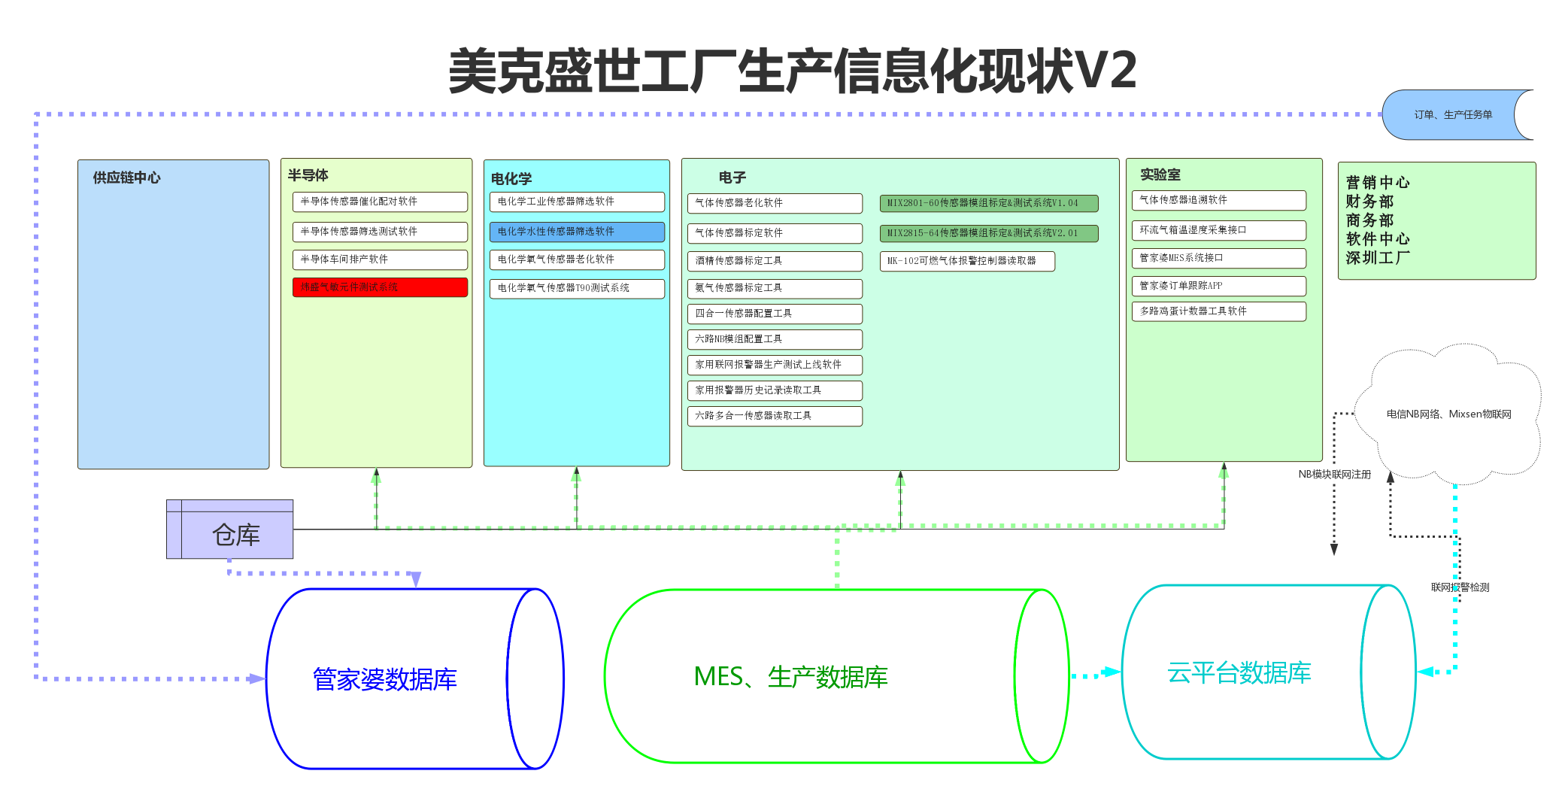
序号 | 软件名称 | 软件级别 | 生产环节 | 部门 | 对接人 | 使用频次 | 软件说明 | 关键数据 | 数据存储 | 开发进度 | 客户 | 启用时间
1 | 半导体传感器催化配对软件 | 生产软件 | 传感器生产 | 半导体 | 杨工、裴工、大卫 | ★★★ | 应用场景：生产过程中需要挑选电信号相近的两个半块，配对组装传感器。原有模式是用万用表一个一个测量后标记电信号范围然后配对组装。 软件功能：基于裴工大卫设计的16路毫伏级采集工装，上位机通过串口采集整理后显示到软件界面上，产线工人通过不同颜色挑选然后配对。目前工装16路不够用，后期可能设计32路，64路采集工装替代现有。 | 1、工作人员、测试总数量、各分级品数量、不良品数量 | 本地存储 | 已完成 |  | 2021-10-01
2 | 半导体传感器筛选测试软件 | 生产软件 | 传感器筛选 | 半导体 | 杨工、裴工、大卫 | ★★★★★ | 应用场景：产线人员按照客户的不同需求，从传感器中挑选合格品。挑选过程分插盘，上电稳定，开始采集，注气反应，采集结束，挑选几个环节。这个过程需要软件辅助，陈总已经开发过一个版本，新软件是原有软件的升级替代。 软件功能：基于64路采集工装，上位机通过串口采集数据整理计算后显示到软件界面上，产线工人控制软件采集的开始暂停结束，然后按照不同负载、筛选区间、注气前后颜色挑选然后发货。 | 1、工作人员、产品型号、客户代号、负载值、分级区间 2、测试总数量、各分级品数量、不良品数量、筛选过程历史曲线数据 | 本地存储 | 已完成 |  | 2021-10-01
3 | 半导体车间排产软件 | 生产软件 | 排产 | 半导体 | 杨工 | ★★★★★ | 应用场景：生产工作量提报 软件功能：工作计划量制定、生产工作量提报、统计 | 工作人员、工艺环节、排产数量、实际产量 | 网络存储 | 已完成 |  | 2021-06-01
4 | 电化学工业传感器筛选软件 | 生产软件 | 传感器筛选 | 电化学 | 教授、刘工 | ★★ | 类似《半导体传感器筛选测试软件》，但是：不需要设置不同负载，工业传感器发货量较少，通信协议有区别，该软件2021年12月后改版后并入水性测试软件中。 | 1、工作人员、产品型号、客户代号、负载值、分级区间 2、测试总数量、各分级品数量、不良品数量、筛选过程历史曲线数据 | 本地存储 | 已完成 |  | 2021-08-01
5 | 电化学水性、工业传感器筛选软件 | 生产软件 | 传感器筛选 | 电化学 | 教授、刘工 | ★★★★★ | 应用场景：产线人员按照客户的不同需求，从传感器中挑选合格品。挑选过程分插盘，上电稳定，开始采集，注气反应，采集结束，挑选几个环节。这个过程需要软件辅助，陈总已经开发过一个版本，新软件已开发并更新，年后开始使用。 软件功能：基于64路采集工装，上位机通过串口采集数据整理计算后显示到软件界面上，产线工人控制软件采集的开始暂停结束，然后按照筛选区间、注气前后颜色挑选然后发货、打印个性化标签。现在使用的仍是陈总写的老版软件，该软件重写改造已完成； | 1、工作人员、产品型号、客户代号、负载值、分级区间 2、测试总数量、各分级品数量、不良品数量、筛选过程历史曲线数据 | 本地存储 | 已完成 |  | 2022-01-21
6 | 电化学氧气传感器老化软件 | 生产软件 | 传感器老化筛选 | 电化学 | 教授、刘工 | ★★★ | 应用场景：产线人员将氧传感器插入托盘后启动老化，老化结束后从传感器中挑选合格品。挑选过程分插盘，上电稳定，挑选几个环节。参考陈总开发的版本，升级替代并加入一些新功能。 软件功能：采集64路*15层的老化柜数据，上位机通过串口或网口采集数据整理计算后显示到软件界面上，然后按照不同筛选区间、挑选然后发货。过程中支持 | 1、工作人员、产品型号、客户代号、负载值、分级区间 2、测试总数量、各分级品数量、不良品数量、老化过程历史曲线数据 | 本地/网络存储 | 已完成 |  | 2021-11-20
7 | 气体传感器老化软件 | 生产软件 | 模组老化筛选 | 电子 | 文龙、裴工、大卫 | ★★★ | 应用场景：产线人员将家用报警器模组插入老化托盘后启动老化，老化结束后入库或移到标定仓标定挑选合格品。 软件功能：采集30路*8层的老化柜数据，上位机通过串口或网口采集数据整理计算后显示到软件界面上，过程中完成模组串号写入、初始时间、寿命结束时间设定； | 1、工作人员、产品型号、客户代号、负载值、分级区间 2、测试总数量、各分级品数量、不良品数量、老化过程历史曲线数据、模组串号； | 网络存储 | 已完成 | 河北安信武志宝 | 2021-06-01
8 | 气体传感器追溯软件 | 生产软件 | 传感器测试 | 实验室 | 张总、裴工、大卫 | ★★ | 应用场景：在一定或变化环境中采集观察传感器性能。 软件功能：在一定或变化环境中采集观察传感器性能。 |  | 网络存储 | 已完成 |  | 2021-05-01
9 | 环流气箱温湿度采集接口 | 数据接口 | 传感器测试 | 实验室 | 追溯软件 | ★★ | 同上 |  | 网络存储 | 已完成 |  | 2021-11-10
10 | 气体传感器标定软件 | 生产软件 | 模组标定 | 电子 | 徐世举、纪增 | ★★★★★ | 应用场景：产线人员将不同类型传感器或家用报警器模组插入对应采集工装后，进行传感器、模组的标定、老化、筛选后发货。 软件功能：采用统一接口对接不同采集工装后向工装发送数据查询、零点标定、Span点标定指令后，完成传感器、模组的筛选标定等工作； | 1、工作人员、产品型号、任务单编号 2、测试总数量、零点Span点标定参数、不良品数量、老化过程历史曲线数据、模组串号； | 本地存储 | 已完成 | 河北安信武志宝 | 2021-05-01
11 | 酒精传感器标定工具 | 工具软件 | 模组标定 | 电子 | 文龙 | ★ | 酒精传感器标定工具 | 无 | 无 | 已完成 |  | 2021-05-15
12 | 氨气传感器标定工具 | 工具软件 | 模组标定 | 电子 | 大师 | ★ | 氨气传感器标定工具 | 无 | 无 | 已完成 |  | 2021-10-15
13 | 四合一传感器配置工具 | 工具软件 | 模组测试配置 | 电子 | 刘工 | ★ | 发给客户用的四合一传感器配置工具 | 无 | 无 | 已完成 | 某客户 | 2021-05-01
14 | 六路NB模组配置工具 | 工具软件 | 模组测试配置 | 电子 | 文龙 | ★★★ | 家用联网报警器NB模组配置工具 | IMEI、IMSI、ICCID、串号 | 网络存储 | 已完成 |  | 2021-09-01
15 | 家用联网报警器生产测试上线软件 | 生产软件 | 模组测试配置 | 电子 | 文龙 | ★★★ | 家用联网报警器标签打印、上线、联网、绑定工具；配合NB模组配置工具使用； | IMEI、IMSI、ICCID、串号 | 网络存储 | 已完成 |  | 2021-09-01
16 | 家用报警器历史记录读取工具 | 工具软件 | 模组测试配置 | 电子 | 王工、小马 | ★★ | 发给客户或自用的报警器报警记录读取工具，兼容国标和部分自有协议； |  | 无 | 已完成 | 河北安信武志宝 | 2021-10-01
17 | 六路多合一传感器读取工具 | 工具软件 | 模组测试配置 | 电子 | 纪增 | ★★ | 应用场景：发货前多合一传感器模组检测工具，直接显示传感器二氧化钛、甲醛、温湿度、PM2.5数据； | 无 | 无 | 已完成 |  | 2021-10-15
18 | MK-102可燃气体报警控制器读取器 | 工具软件 | 控制器读取工具 | 电子 | 刘工 | ★★ | 应用场景：过检用软件，读取控制器、报警器状态，错误信息等； | 无 | 无 | 已完成 |  | 2021-11-27
19 | 电化学氧气传感器T90测试系统 | 生产软件 | 氧传感器测试 | 电化学 | 教授、大卫 | ★★ | 应用场景：一、提供给客户使用，测试氧气T90、T10；二、公司自用； | T90、T10、氧气浓度、电压 | 本地存储 | 开发中
20 | 管家婆MES系统接口 | 数据接口 | 生产管理 | 电子 | MES系统 | ★★★ | MES系统管家婆数据接口； | 订单、BOM、型号数据 | 网络存储 | 已完成 |  | 2021-04-01
21 | 管家婆订单跟踪APP | 生产软件 | 生产管理 | 电子 | 生产追踪电视APP | ★★★ | 应用场景：订单追踪单电视展示系统； | 订单数据 | 网络存储 | 已完成 |  | 2021-04-15
22 | 多路鸡蛋计数器工具软件 | 工具软件 | 商务拓展 | 电子 | 大师 | ★ | 应用场景：养殖场业务拓展用； | 无 | 无 | 已完成 |  | 2021-07-01
23 | 厂区展厅物联网三维展示 | 平台软件 | 展厅展示 | 公司 | 大师 | ★★★★★ | 应用场景：接待客户，演示传感器物联网方案、三维应用方案； | 各种传感器实时数据 | 网络存储 | 已完成 |  | 2021/5/1/
24 | 唐县养殖物联网平台 | 平台软件 | 商务拓展 | 电子 |  | ★ | 应用场景：唐县养殖推广展示大屏； | 环境数据 | 网络存储 | 已完成 |  | 2021/6/1/
25 | 公司物联网云平台 | 平台软件 | 商务拓展 | 电子 |  | ★★★★★ | 应用场景：演示传感器物联网方案、三维应用方案、地图应用方案； | 各种传感器实时数据 | 网络存储 | 已完成 |  | 2021/8/1/
26 | MIX2801-60传感器模组标定&测试系统V1.04 | 生产软件 | 模组标定 | 电子 |  | ★★ | 应用场景：产线人员将不同类型传感器或家用报警器模组插入对应采集工装后，进行传感器、模组的标定、老化、筛选后发货。陈总已经开发过一个版本，新软件暂无开发计划，主要应用于2111、2801型号产品。 软件功能：采用统一接口对接不同采集工装后向工装发送数据查询、零点标定、Span点标定指令后，完成传感器、模组的筛选标定等工作； | 无 | 无 | 暂无开发计划 |  | 2019-01-01
27 | MIX2815-64传感器模组标定&测试系统V2.01 | 生产软件 | 模组标定 | 电子 |  | ★★ | 应用场景：产线人员将不同类型传感器或家用报警器模组插入对应采集工装后，进行传感器、模组的标定、老化、筛选后发货。陈总已经开发过一个版本，新软件暂无开发计划，主要应用于2815型号产品。 软件功能：采用统一接口对接不同采集工装后向工装发送数据查询、零点标定、Span点标定指令后，完成传感器、模组的筛选标定等工作； | 无 | 无 | 暂无开发计划 |  | 2019-01-01
28 | 炜盛气敏元件测试系统 | 生产软件 | 传感器筛选 | 半导体 |  | ★★★ | 应用场景：实验室抽检专用，实验室和产线组长抽检使用的设备仍旧是炜盛并口测试台，软件也是配套的软件，不更换设备时无法替换软件。 | 无 | 无 | 暂无开发计划 |  | 2019-01-02

